注册
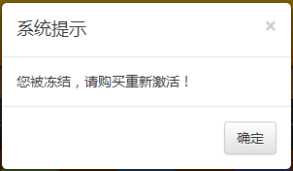
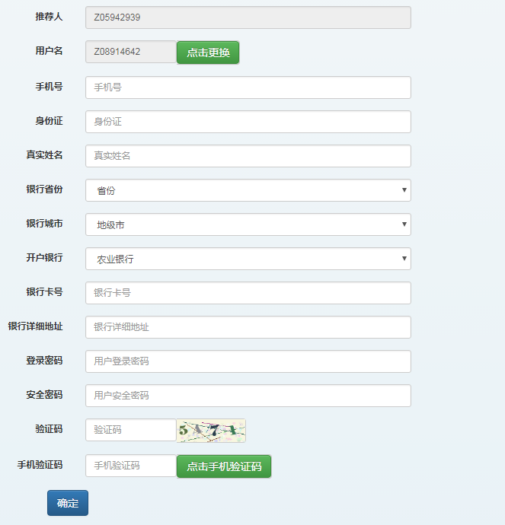
注册页面 | 页面规则
 | 1、根据注册链接地址，默认带入推荐人用户名；
 | 2、用户名自动随机生成，不能修改，点击更换后重新生成；
 | 3、密码不能小于六位；
 | 4、页面增加确认登录密码、确认安全密码；
 | 5、验证码点击后自动刷新；
 | 6、身份证号校验、手机号校验、姓名校验；
 | 7、录入验证码，校验通过后才能点击发送验证码；
 | 8、注册成功后，跳转到登录页面；
 | 9、用户冻结后，所有功能不能操作，需要购买重新激活；

个人资料修改
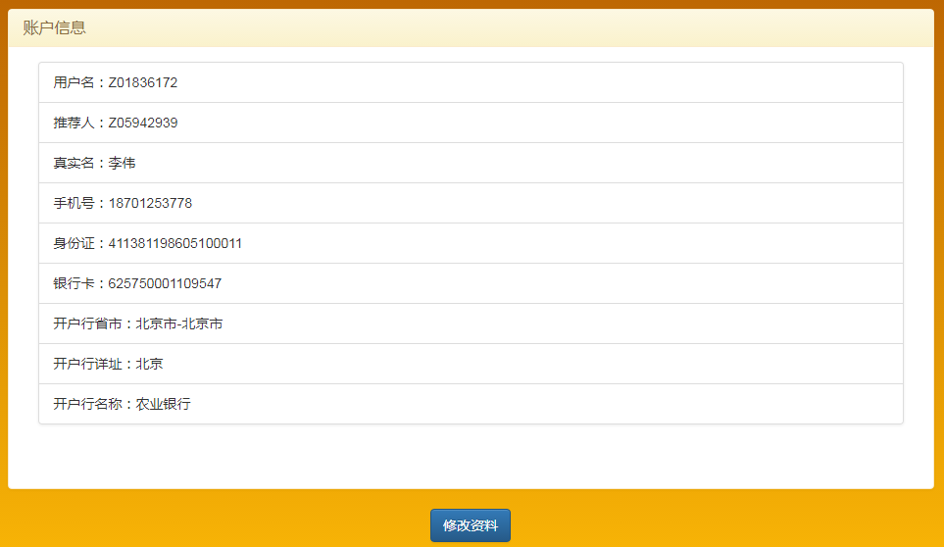

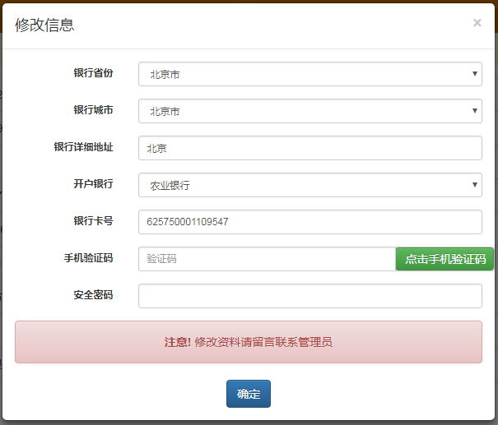

会员信息 | 会员注册
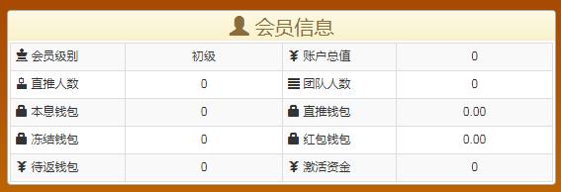


用户冻结

登录
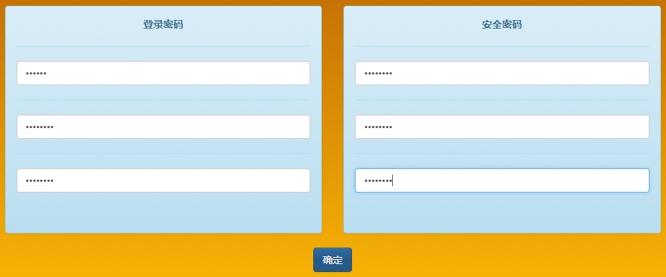
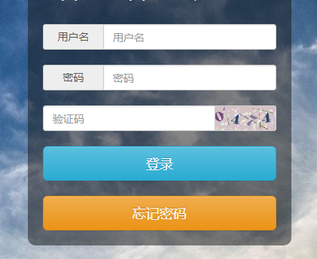
登录页面 | 页面规则
 | 1、用户名、密码必须录入
 | 2、验证码验证通过后，才能登录
 | 3、登录时验证用户名、密码是否正确

忘记密码 | 密码重置
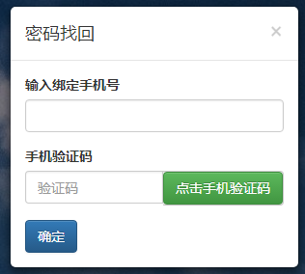

修改密码

